Sheet1
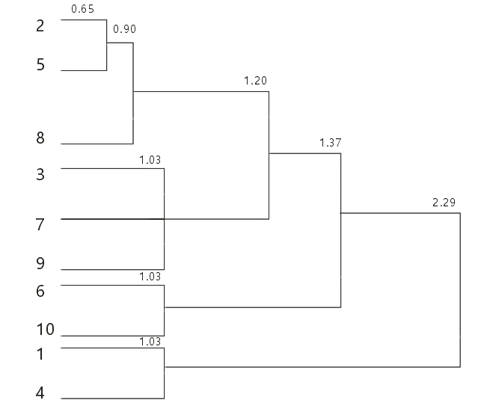
原始数据 |  |  |  | 距离矩阵1 |  | 2与5最近
no | x1 | x2 | x3 | no | 1 | 2 | 3 | 4 | 5 | 6 | 7 | 8 | 9 | 10
1 | 125 | 20 | 44 | 1
2 | 121 | 18 | 43 | 2 | 3.26
3 | 120 | 17 | 42 | 3 | 4.52 | 1.37
4 | 124 | 20 | 45 | 4 | 1.03 | 3.10 | 4.45
5 | 122 | 18 | 43 | 5 | 2.77 | 0.65 | 1.77 | 2.74
6 | 120 | 19 | 44 | 6 | 3.38 | 1.37 | 2.41 | 2.87 | 1.77
7 | 121 | 17 | 41 | 7 | 4.45 | 1.84 | 1.03 | 4.62 | 1.95 | 3.07
8 | 122 | 19 | 43 | 8 | 2.29 | 1.11 | 2.36 | 2.25 | 0.90 | 1.53 | 2.49
9 | 122 | 17 | 42 | 9 | 3.69 | 1.37 | 1.30 | 3.84 | 1.20 | 2.74 | 1.03 | 1.97
10 | 121 | 19 | 45 | 10 | 2.87 | 1.84 | 3.07 | 2.15 | 1.95 | 1.03 | 3.67 | 1.73 | 3.07

 |  |  |  | 距离矩阵2 |  | 8与5,2最近
 |  |  |  | no | 1 | 3 | 4 | 5,2 | 6 | 7 | 8 | 9 | 10
 |  |  |  | 1
 |  |  |  | 3 | 4.52
 |  |  |  | 4 | 1.03 | 4.45
 |  |  |  | 5,2 | 2.77 | 1.37 | 2.74
 |  |  |  | 6 | 3.38 | 2.41 | 2.87 | 1.37
 |  |  |  | 7 | 4.45 | 1.03 | 4.62 | 1.84 | 3.07
 |  |  |  | 8 | 2.29 | 2.36 | 2.25 | 0.90 | 1.53 | 2.49
 |  |  |  | 9 | 3.69 | 1.30 | 3.84 | 1.20 | 2.74 | 1.03 | 1.97
 |  |  |  | 10 | 2.87 | 3.07 | 2.15 | 1.95 | 1.03 | 3.67 | 1.73 | 3.07

 |  |  |  | 距离矩阵3 |  | 3与7最近 | 9与7最近 |  | 1与4最近 |  | 6与10最近
 |  |  |  | no | 1 | 3 | 4 | 5,2,8 | 6 | 7 | 9 | 10
 |  |  |  | 1
 |  |  |  | 3 | 4.52
 |  |  |  | 4 | 1.03 | 4.45
 |  |  |  | 5,2,8 | 2.29 | 1.37 | 2.25
 |  |  |  | 6 | 3.38 | 2.41 | 2.87 | 1.37
 |  |  |  | 7 | 4.45 | 1.03 | 4.62 | 1.84 | 3.07
 |  |  |  | 9 | 3.69 | 1.30 | 3.84 | 1.20 | 2.74 | 1.03
 |  |  |  | 10 | 2.87 | 3.07 | 2.15 | 1.73 | 1.03 | 3.67 | 3.07

 |  |  |  | 距离矩阵4 |  | 5,2,8与3，7，9最近
 |  |  |  | no | 1,4 | 3，7,9 | 5,2,8 | 6,10
 |  |  |  | 1，4
 |  |  |  | 3,7,9 | 3.69
 |  |  |  | 5,2,8 | 2.29 | 1.20
 |  |  |  | 6,10 | 2.87 | 2.41 | 1.37

 |  |  |  | 距离矩阵5 |  | 5,2,8，3，7，9与6,10最近
 |  |  |  | no | 1,4 | 5,2,8，3,7,9 | 6,10
 |  |  |  | 1，4
 |  |  |  | 5,2,8,3，7，9 | 2.29
 |  |  |  | 6,10 | 2.87 | 1.37

 |  |  |  | 距离矩阵6 |  | 结束
 |  |  |  | no | 1,4 | 5,2,8，3,7,9，6,10
 |  |  |  | 1，4
 |  |  |  | 5,2,8,3，7，9,6,10 | 2.29

